SUMA
Funkcja SUMA (w języku angielskim SUM)

Funkcje obliczające można wstawiać na dwa sposoby, poprzez narzędzia autosumowania oraz przez napisanie formuły zawierającej funkcję SUMA

Przykład 1.

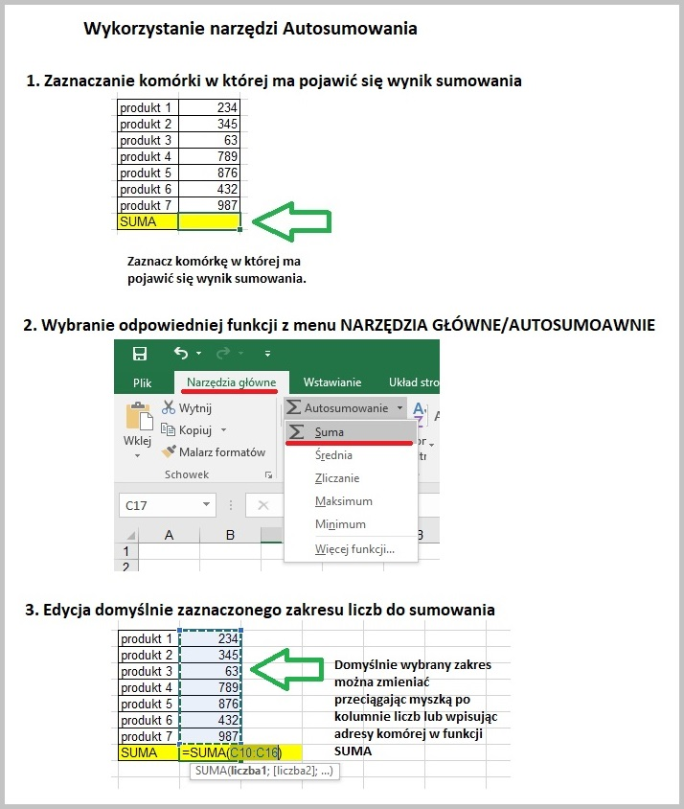
produkt 1 | 234
produkt 2 | 345
produkt 3 | 63
produkt 4 | 789
produkt 5 | 876
produkt 6 | 432
produkt 7 | 987
SUMA

Przykład 2.

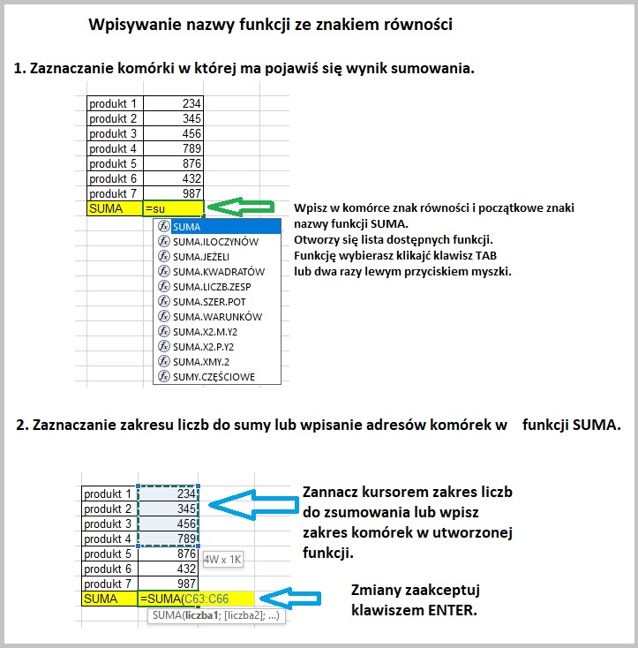
produkt 1 | 234
produkt 2 | 345
produkt 3 | 456
produkt 4 | 789
produkt 5 | 876
produkt 6 | 432
produkt 7 | 987
SUMA

ŚREDNIA
 | Funkcja Średnia w języku angielskim AVERAGE

Zadanie.1 Oblicz średnią dla produktów od 1 do 7 uzywając narzędzia AUTOSUMOWANIA

 | produkt 1 | 100
 | produkt 2 | 200
 | produkt 3 | 100
 | produkt 4 | 55
 | produkt 5 | 200
 | produkt 6 | 100
 | produkt 7 | 200
 | ŚREDNIA

Zadanie2. Oblicz średnią dla produktów od 1 do 7 piszą formułę z funkcją ŚREDNIA.

 | produkt 1 | 100
 | produkt 2 | 200
 | produkt 3 | 100
 | produkt 4 | 22
 | produkt 5 | 200
 | produkt 6 | 100
 | produkt 7 | 200
 | ŚREDNIA

 | Przykład 1. Podawanie kilku zakresów komórek w jednej funkcji ŚREDNIA

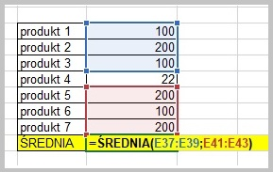

 |  |  | produkt 1 | 100
 |  |  | produkt 2 | 200
 |  |  | produkt 3 | 100
 |  |  | produkt 4 | 22
 |  |  | produkt 5 | 200
 |  |  | produkt 6 | 100
 |  |  | produkt 7 | 200
 |  |  | ŚREDNIA | 150.00

 | Zakresy możesz podać na dwa sposoby:
 | Pierwszy sposób to wpisanie ręcznie zakresu w funkcji, kolejne zakresy należy oddzielić znakiem cudzysłowia
 | Drugi sposób to zaznaczenie kursorem myszki zakresu komórej z przytrzymanym klawiszem CTRL

Zadanie 3. Oblicz średnią dla produktów od 1 do 15, które zostały sprzedane w liczbie większej niż 99 sztuk. Napisz formułę z funkcją SUMA i zmień zakres komórek do obliczenia sumy.

 | produkt 1 | 100
 | produkt 2 | 200
 | produkt 3 | 100
 | produkt 4 | 120
 | produkt 5 | 200
 | produkt 6 | 22
 | produkt 7 | 56
 | produkt 8 | 55
 | produkt 9 | 10
 | produkt10 | 99
 | produkt 11 | 331
 | produkt 12 | 421
 | produkt 13 | 120
 | produkt 14 | 333
 | produkt 15 | 222
 | ŚREDNIA

ZAOKR
 | Funkcja ZAOKR w języku angielskim ROUND

 | ZAOKR ( liczba ; liczba_cyfr )

 | Argumenty funkji można podawać na dwa sposoby

 | 1 sposób | poprzez wpisywanie ich wartości na stałe

 |  |  | Przykład zaokrąglenia liczby PI do dwóch miejsc po przecinku

 |  | =ZAOKR ( 3,141592 ; 2 )

 |  |  | Wynik funkcji |  | 3.14

 | 2 sposób | poprzez podawanie wartości komórek

 |  |  | Przykład zaokrąglania liczby PI wartościami dynamicznymi z komórek

 |  | =ZAOKR ( D26 ; E26 )

 |  |  | Liczba PI | Ilość liczb po przecinku | Wynik
 |  |  | 3.141592 | 2 | 3.14

Zadanie 1. W kolumnie C wpisz formułę zawierającą funkcję zaokrąglającą ilość liczb po przecinku

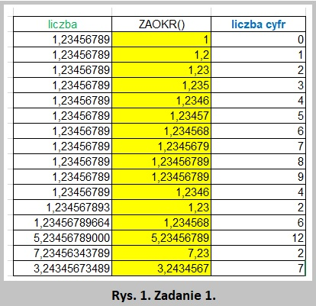
 | liczba | ZAOKR() | liczba cyfr
 | 1.23456789 |  | 0
 | 1.23456789 |  | 1
 | 1.23456789 |  | 2
 | 1.23456789 |  | 3
 | 1.23456789 |  | 4
 | 1.23456789 |  | 5
 | 1.23456789 |  | 6
 | 1.23456789 |  | 7
 | 1.23456789 |  | 8
 | 1.23456789 |  | 9
 | 1.23456789 |  | 4
 | 1.234567893 |  | 2
 | 1.23456789664 |  | 6
 | 5.23456789000 |  | 12
 | 7.23456343789 |  | 2
 | 3.24345673489 |  | 7

ILE.NIEPUSTYCH
 | Funkcja ILE.NIEPUSTYCH w języku angielskim =COUNTA

 | ILE.NIEPUSTYCH ( wartość1 ; wartość2 ; ... )

 | Przykład 1. Ilość przyznanych rabatów dla klienta oraz ilość przyznanych rabatów dla każdego miesiąca

 |  |  | styczeń | luty | marzec | Ilość rabatów dla klienta
 |  | Klient 1 | 20% |  |  | 1
 |  | Klient 2 |  | 30% | 10% | 2
 |  | Klient 3 |  |  |  | 0

Zadanie 1.
Oblicz ile zostało przyznanych rabatów w miesiącach styczeń do lipiec dla każdego klienta.
Oblicz ile zostało przyznanych rabatów w każdym miesiącu dla wszsytkich klientów.
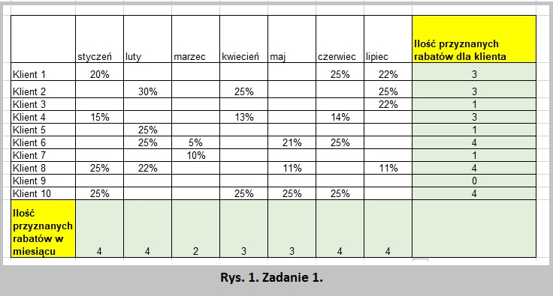
 |  | styczeń | luty | marzec | kwiecień | maj | czerwiec | lipiec | Ilość przyznanych rabatów dla klienta
 | Klient 1 | 20% |  |  |  |  | 25% | 22%
 | Klient 2 |  | 30% |  | 25% |  |  | 25%
 | Klient 3 |  |  |  |  |  |  | 22%
 | Klient 4 | 15% |  |  | 13% |  | 14%
 | Klient 5 |  | 25%
 | Klient 6 |  | 25% | 5% |  | 21% | 25%
 | Klient 7 |  |  | 10%
 | Klient 8 | 25% | 22% |  |  | 11% |  | 11%
 | Klient 9
 | Klient 10 | 25% |  |  | 25% | 25% | 25%
 | Ilość przyznanych rabatów w miesiącu

JEŻELI
 | Funkcja JEŻELI w języku angielskim IF

 | JEŻELI ( test_logiczny ; wartość_jeżeli_prawda ; wartość_jeżeli_fałsz )
 | Test logiczny zwraca wartość PRAWDA lub FAŁSZ, w zależności od wyniku

 |  | Przykład 1. test logiczny zwracający prawdę lub fałsz, sprawdż czy liczba ze zbioru danych jest większa od 5

 |  | Zbiór liczb | Liczba większa od 5
 |  | 2 | FALSE
 |  | 5 | FALSE
 |  | 22 | FALSE
 |  | 12 | FALSE
 |  | 40 | FALSE

 |  | Przykład 2. Wprowadzenie wartości dla prawdy i fałszu. W zależności od wyniku testu logicznego, ma pojawić się napis "mniejsza" lub "większa".

 |  | Zbiór liczb | Liczba mniejsza od 20
 |  | 2 | mniejsza
 |  | 5 | mniejsza
 |  | 22 | większa
 |  | 12 | mniejsza
 |  | 40 | większa

 |  | =JEŻELI ( C26<20 ; "mniejsza" ; "większa" ) PORADA. Jeśli wynikiem funkcji JEŻELI ma być tekst lub liczba wpisana na stałe w tej funkcji, należy go umieścic w cudzysłowiach np. "większa"

 |  | Przykład 3. Wprowadzenie wartości dla prawdy i fałszu z innych komórek. Jeżeli kwota zakupu jest większa od 300zł, niech zostanie przyznany rabat z komórki F40

 |  | Kwota zakupu | Rabat |  | Wysokość rabatu
 |  | 567 | 10% |  | 10%
 |  | 235 | Brak rabatu
 |  | 35 | Brak rabatu
 |  | 756 | 10%

 |  | =JEŻELI ( C40>300 ; F$40 ; "Brak rabatu" ) Zwróć uwagę które wartości funkcji JEŻELI są zapisane w cudzysłowach, a które bez cudzysłowiów. Wartości pobierane dynamicznie z komórek nie są zapisane w cudzysłowach.

Zadanie 1. Wzrost lub spadek sprzedaży w drugim kwartale. W zależności czy sprzedaż w drugim kwartale jest większa lub mnijesza, w kolumnie E ma pojawić się odpowiednia informacja "Większa" lub "Mniejsza"
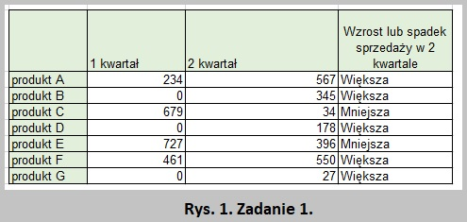
 |  | 1 kwartał | 2 kwartał | Wzrost lub spadek sprzedaży w 2 kwartale
 | produkt A | 234 | 567
 | produkt B | 0 | 345
 | produkt C | 679 | 34
 | produkt D | 0 | 178
 | produkt E | 727 | 396
 | produkt F | 461 | 550
 | produkt G | 0 | 27

Zadanie 2. Pracownik dostanie pręmię, jeśli miesięczna sprzedaż przekroczyła 10 000zł

 | W kolumnie "Czy przyznana premia" ma pojawić się napis TAK, jeśli została przyznana premia lub napis NIE jeżeli premia nie została przyznana.
 | W kolumnie "Wartość premii" ma pojawić się wartość przyznanej premii z komórki C72, lub komórka ma być pusta. Należy zastosować adresowanie bezwzględne.

 | Premia jednorazowa stała
 | Próg premii | 10,000.00 zł
 | Wartość premii | 200.00 zł
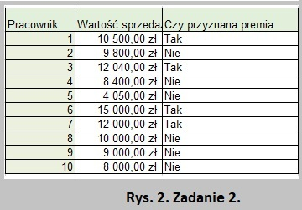
 | Pracownik | Wartość sprzedaży | Czy przyznana premia
 | 1 | 10,500.00 zł
 | 2 | 9,800.00 zł
 | 3 | 12,040.00 zł
 | 4 | 8,400.00 zł
 | 5 | 4,050.00 zł
 | 6 | 15,000.00 zł
 | 7 | 12,000.00 zł
 | 8 | 10,000.00 zł
 | 9 | 9,000.00 zł
 | 10 | 8,000.00 zł

 |  | Przykład 4. Stosowanie testu logicznego na podstawie wyniku innej funkcji. Sprawdzenie czy w kolumnie "Rabat" znajduje się liczba 10%, która jest wynikiem innej funkcji z przykładu 3.

 |  |  |  |  | Wysokość rabatu
 |  |  |  |  | 10%

 |  | Kwota zakupu | Rabat | Wysokość rabatu
 |  | 567 | 10% | 56.7
 |  | 235 | Brak rabatu
 |  | 35 | Brak rabatu
 |  | 756 | 10% | 75.6

 |  | =JEŻELI ( D99 = 10% ; C99 * 10% ; "" ) Argumentami funkcji mogą być wartości stałe, adresy komórek i wyniki innych funkcji.

Zadanie 3. Na podstawie wyniku funkcji z kolumny "Czy przyznana premia" wpisz w kolumnie "Wartość premii" funkcję podającą wartość premii z komórki C114.

 | Premia jednorazowa stała
 | Próg premii | 10,000.00 zł
 | Wartość premii | 200.00 zł
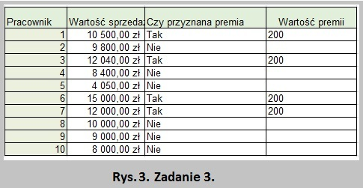
 | Pracownik | Wartość sprzedaży | Czy przyznana premia | Wartość premii
 | 1 | 10,500.00 zł | Tak
 | 2 | 9,800.00 zł | Nie
 | 3 | 12,040.00 zł | Tak
 | 4 | 8,400.00 zł | Nie
 | 5 | 4,050.00 zł | Nie
 | 6 | 15,000.00 zł | Tak
 | 7 | 12,000.00 zł | Tak
 | 8 | 10,000.00 zł | Nie
 | 9 | 9,000.00 zł | Nie
 | 10 | 8,000.00 zł | Nie

Zadanie1 LISTA OBECNOŚCI
 | Zadanie 1. W kolumnie G zlicz ile dni uczeń był niebecny w szkole z dowolnego powodu (zwolniony, zawody, nieobecny). Użyj formuły ILE.NIEPUSTYCH
 | Zadanie 2. W kolumnie H zlicz dni, gdy uczeń był nieobecny bez podania przyczyny ( "nieobecny" ). Użyj formuły =LICZ.JEŻELI
 | Zadanie 3. W wierszu 28 zlicz ile uczniów jest nieobecnych każdego dnia. Użyj funkcji ILE.NIEPUSTYCH
 | Zadanie 4. W kolumnie I wpisz tekst "zawiadom wychowawcę" jeśli liczba nieobecności ( tylko "nieobecny") jest większa niż jeden. Użyj formuły JEŻELI. Wykorzystaj formułę utworzoną w zadaniu 2.
 | Zadanie 5. W komórce G28 i H28 wstaw sumę dni nieobecności. Użyj formuły SUMA
 | Na rysunku 1. jest przedstawione gotowe zadanie.
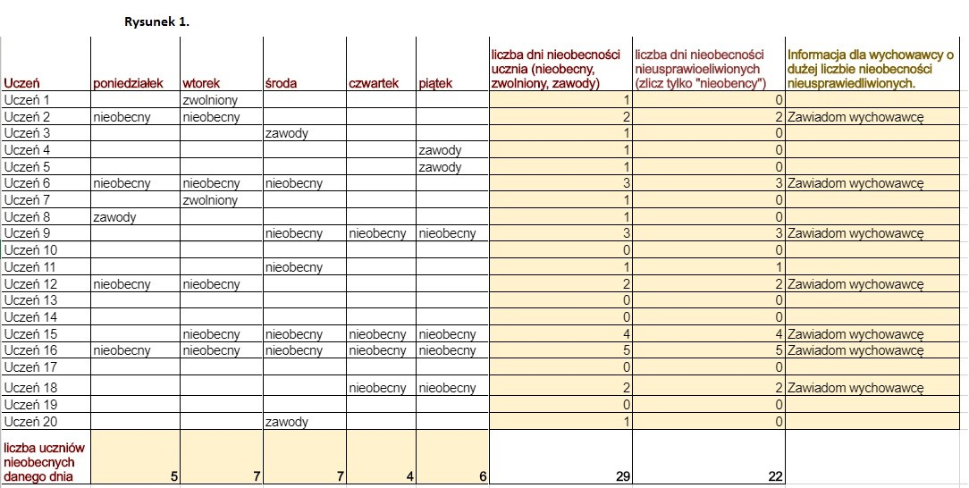
Uczeń | poniedziałek | wtorek | środa | czwartek | piątek | liczba dni nieobecności ucznia (nieobecny, zwolniony, zawody) | liczba dni nieobecności nieusprawiedliwionych (zlicz tylko "nieobency") | Informacja dla wychowawcy o dużej liczbie nieobecności nieusprawiedliwionych.
Uczeń 1 |  | zwolniony
Uczeń 2 | nieobecny | nieobecny
Uczeń 3 |  |  | zawody
Uczeń 4 |  |  |  |  | zawody
Uczeń 5 |  |  |  |  | zawody
Uczeń 6 | nieobecny | nieobecny | nieobecny
Uczeń 7 |  | zwolniony
Uczeń 8 | zawody
Uczeń 9 |  |  | nieobecny | nieobecny | nieobecny
Uczeń 10
Uczeń 11 |  |  | nieobecny
Uczeń 12 | nieobecny | nieobecny
Uczeń 13
Uczeń 14
Uczeń 15 |  | nieobecny | nieobecny | nieobecny | nieobecny
Uczeń 16 | nieobecny | nieobecny | nieobecny | nieobecny | nieobecny
Uczeń 17
Uczeń 18 |  |  |  | nieobecny | nieobecny
Uczeń 19
Uczeń 20 |  |  | zawody
liczba uczniów nieobecnych danego dnia

Zadanie2 Stawka VAT
 | Zadanie 1. W kolumnie D podaj stawkę VAT w zależności od waluty. Dla PLN użyj 23%, dla pozostałych 21%. Użyj formuły JEŻELI
 | Użyj wartości stawki VAT z komórek E6 i E7. Zastosuj adresowanie bezwzględne.
 | Zadanie 2. W kolumnie E oblicz cenę pruduktu ze stawką VAT (pomnóż kolumnę B i D, do całości dodaj komumnę B). Cena + ( Cena * Stawka VAT).
 | Na rysunku 2 jest sprzedstawione gotowe zadanie

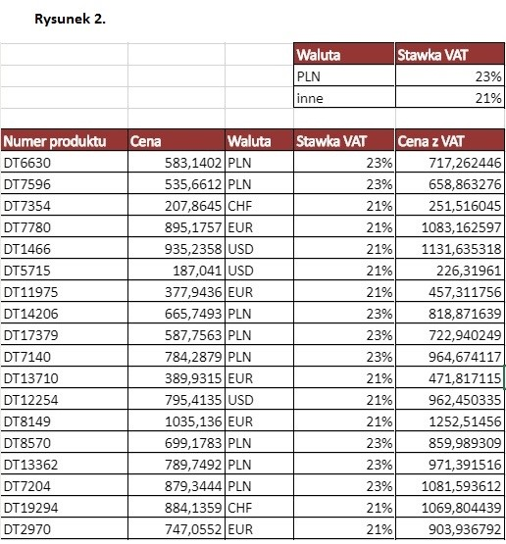
 |  |  | Waluta | Stawka VAT
 |  |  | PLN | 23%
 |  |  | inne | 21%

Numer produktu | Cena | Waluta | Stawka VAT | Cena z VAT
DT6630 | 583.1402 | PLN
DT7596 | 535.6612 | PLN
DT7354 | 207.8645 | CHF
DT7780 | 895.1757 | EUR
DT1466 | 935.2358 | USD
DT5715 | 187.041 | USD
DT11975 | 377.9436 | EUR
DT14206 | 665.7493 | PLN
DT17379 | 587.7563 | PLN
DT7140 | 784.2879 | PLN
DT13710 | 389.9315 | EUR
DT12254 | 795.4135 | USD
DT8149 | 1035.136 | EUR
DT8570 | 699.1783 | PLN
DT13362 | 789.7492 | PLN
DT7204 | 879.3444 | PLN
DT19294 | 884.1359 | CHF
DT2970 | 747.0552 | EUR
DT13604 | 760.4261 | USD
DT14917 | 687.6016 | USD
DT17480 | 319.8928 | EUR
DT1334 | 468.2298 | PLN
DT17329 | 814.2481 | PLN
DT12075 | 749.2467 | PLN
DT15403 | 615.6908 | EUR
DT17906 | 425.6411 | USD
DT4758 | 613.2573 | EUR
DT8263 | 604.559 | PLN
DT6891 | 601.603 | PLN
DT12126 | 584.4601 | PLN
DT11255 | 133.7165 | CHF
DT14109 | 550.1333 | EUR
DT7030 | 470.4394 | USD
DT10160 | 753.5247 | USD
DT3372 | 1037.035 | EUR
DT17040 | 348.0927 | PLN
DT4772 | 597.6171 | PLN
DT2449 | 243.2336 | PLN
DT10673 | 124.7887 | EUR
DT16411 | 328.0371 | USD
DT1376 | 577.797 | EUR
DT16926 | 676.0797 | PLN
DT1897 | 451.6493 | PLN
DT17136 | 148.8154 | PLN
DT10566 | 151.937 | CHF
DT1678 | 527.6991 | EUR
DT12214 | 950.6165 | USD
DT8651 | 502.0885 | USD
DT8078 | 934.7193 | EUR
DT11354 | 376.2772 | PLN
DT4861 | 870.4325 | PLN
DT11482 | 963.1545 | PLN
DT1429 | 239.3463 | EUR
DT17613 | 586.2522 | USD
DT18518 | 863.7261 | EUR
DT2782 | 702.3715 | PLN
DT10831 | 252.2415 | PLN
DT18901 | 483.172 | PLN
DT1255 | 516.8193 | CHF
DT17956 | 360.9944 | EUR
DT16012 | 606.9503 | USD
DT17785 | 683.965 | USD
DT5998 | 266.6464 | EUR
DT15820 | 548.5232 | PLN
DT18448 | 717.6774 | PLN
DT2377 | 1034.456 | PLN
DT10428 | 214.5273 | EUR
DT14601 | 839.3485 | USD
DT16118 | 741.4111 | EUR
DT12326 | 504.71 | PLN
DT1615 | 600.0682 | PLN
DT2658 | 689.8621 | PLN
DT6336 | 539.453 | CHF
DT15000 | 528.4503 | EUR
DT3252 | 1036.537 | USD
DT13423 | 242.3658 | USD
DT14668 | 694.3301 | EUR
DT17958 | 154.1491 | PLN
DT11549 | 389.6375 | PLN
DT15130 | 906.9407 | PLN

